ゲームUI
ゲームUI仕様

１人の場合
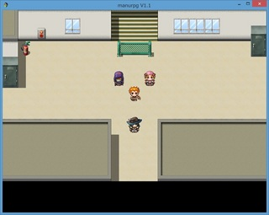

画面サイズは800×600
初期円は主人公を中心として200×200pixel

【体力ゲージ】
ハート1個＝HP1
32×32pixel

【ドットキャラ】
32×32pixel

【視界】
オトモが増えることで索敵範囲が増え、視界が広がる

2人の場合


円は主人公を中心として400×400pixel

ダメージを受けると
ハートが減る

3人の場合


円は主人公を中心として600×600pixel

4人の場合

イベント
イベント

イヌ獲得時

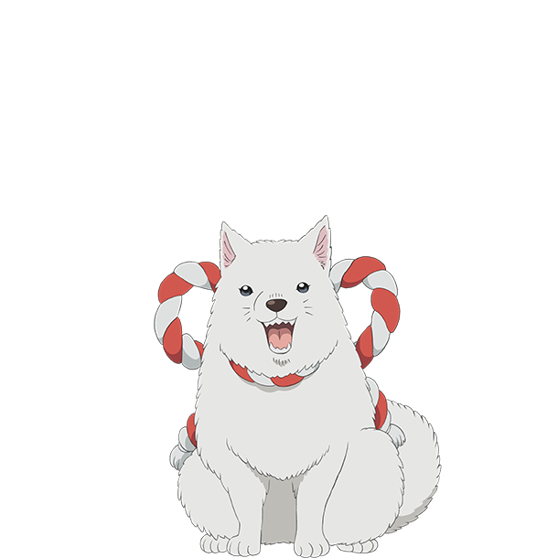

イヌとの接触時に発生

「桃太郎さん桃太郎さん！お腰につけたキビ団子、ひとつぼくにくださいな！そうすれば鬼退治に協力してあげるよ！」
テキストボックスのサイズは800×240
立ち絵サイズは基準値は330×390
他も同じ

テキストは1文字ずつ表示

キビ団子をあげた。

「ありがとう！桃太郎さんを守るのは僕に任せて！」

イヌが仲間になった！
最大体力が１増加した。

サル獲得時

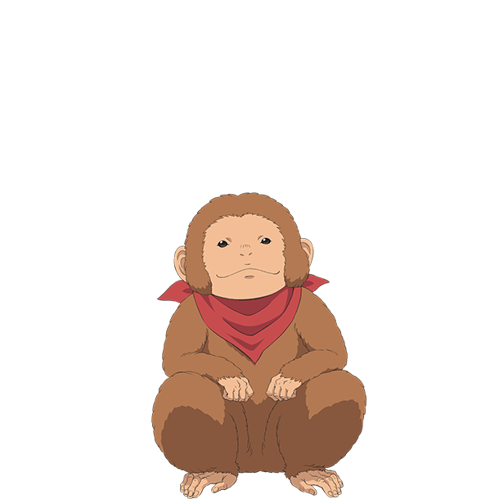

サルとの接触時に発生

「桃太郎さん桃太郎さん！お腰につけたキビ団子、ひとつオレにくださいな！そうすれば鬼退治に協力してやるぞ！」

キビ団子をあげた。

「サンキュー！オレは早いぜ！置いて行かれるなよ！」

サルが仲間になった！
移動速度が上昇した。

キジ獲得時

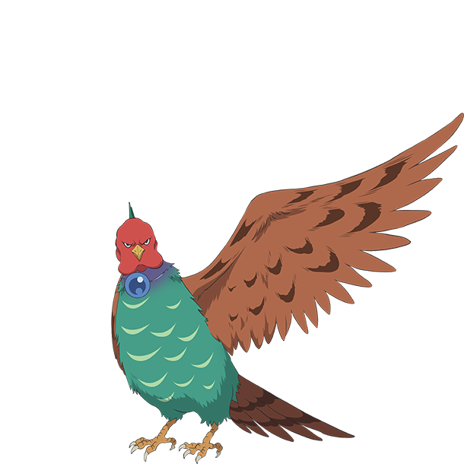

キジとの接触時に発生

「桃太郎さん桃太郎さん。お腰につけたキビ団子、ひとつ私にくださいな。さすれば鬼退治に協力してさしあげましょう」

キビ団子をあげた。

「ありがとうございます。上からの援護はおまかせください」

キジが仲間になった！
遠距離攻撃が可能になった！

ボス戦

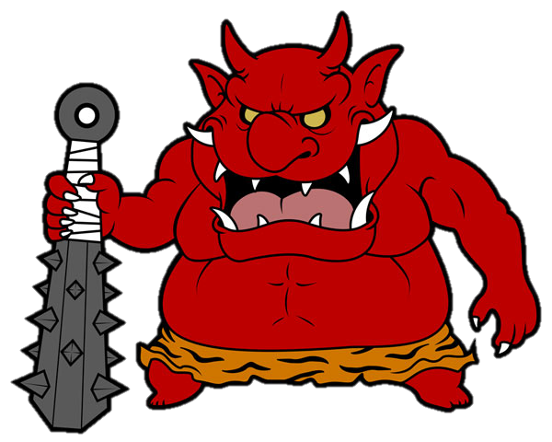

「オレ様を倒しに来ただと？生意気な。
ひ弱な人間と小動物ごときがこのオレ様に敵うと
思うなよ」

 | この後、バトルへ

アイテム
アイテム

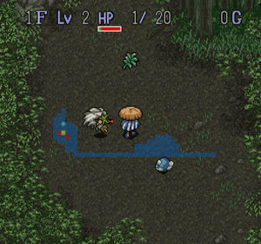 | 各階層、各部屋ごとに一定の確率で 配置します。 HPを回復するアイテムや移動速度を上げる 物などがあります。 32×32pixel

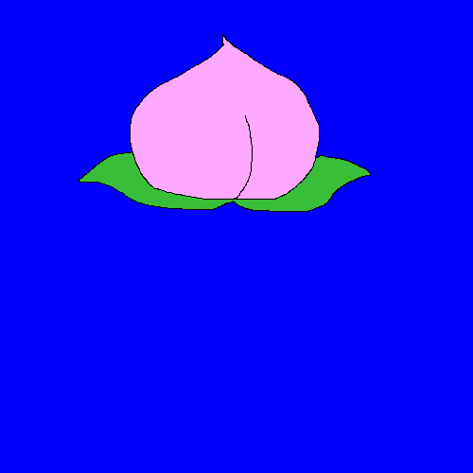 | 白桃

 | HPを1回復。 各部屋に40%でポップ。 100文で売れる。

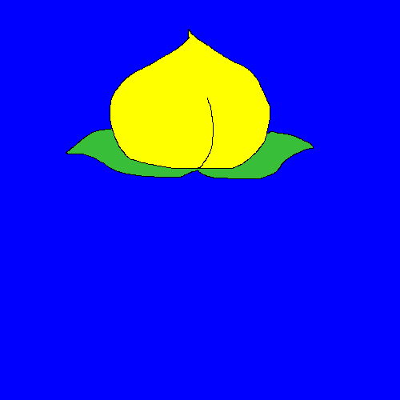 | 黄桃

 | HPを3回復。 各階層に40%でポップ。 300文で売れる。

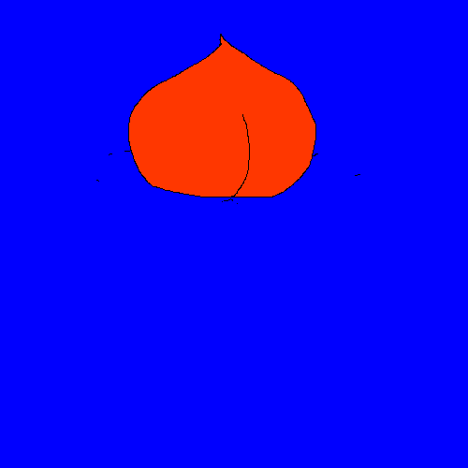 | すもも

 | 各部屋に60%でポップ。 1文で売れる

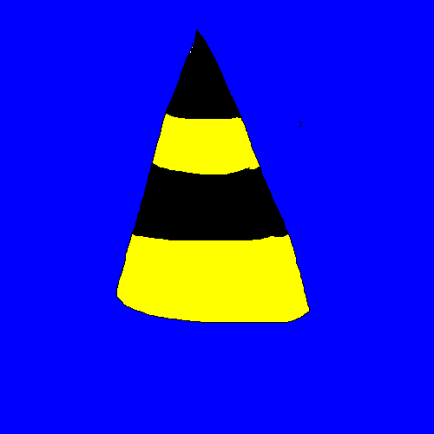 | 鬼のツノ

 | 100文で売ることができます。 鬼を倒すと10%でドロップ。

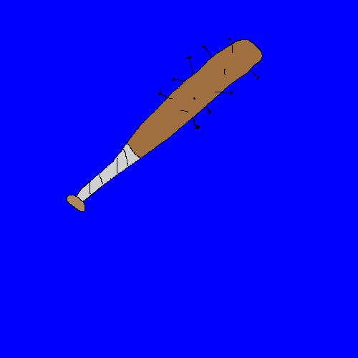 | 鬼の金棒

 | プレイヤーの移動速度が 0.9倍される。 お値段500文。 鬼を倒すと20%でドロップ。

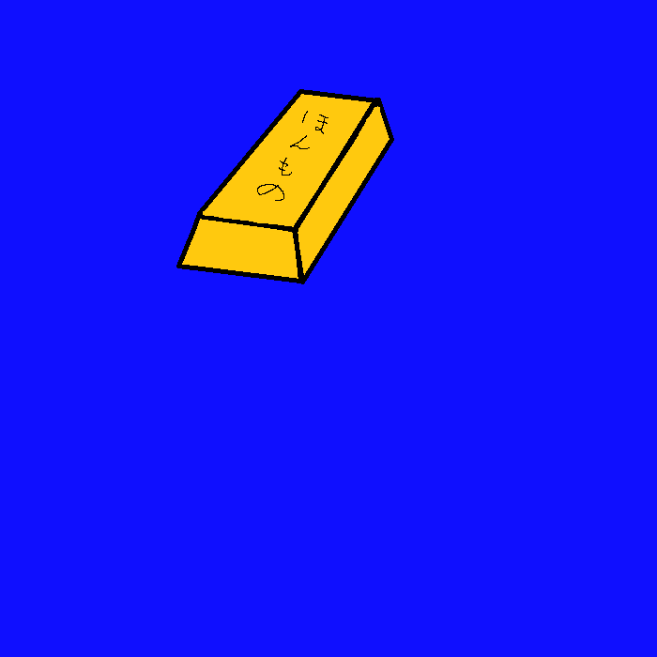 | 金の延べ棒

 | 各階層に10%でポップ。 200貫文で売ることができる。

 | 銀の延べ棒

 | 各階層に30%でポップ。 1貫文で売ることができる。

 | 追加予定

コマンド
コマンド

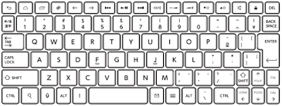
v
 |  | "Esc"・・・タイトルに戻る

 |  | "A"・・・通常攻撃

v
 |  | "S"・・・遠距離攻撃(キジ)

 |  | "F or Enter"・・・アクション | 押しっぱなしで読めなくならないように、Enterなどはカウントで制御した方がいい

 |  | 話しかける、テキストスキップなど

 | 各方向キー・・・移動

マップ
マップ

マップはボス階層含め全5層です。 敵やアイテム、お供になる動物、階段の場所をランダムで 配置したいです。 1マス32x32px、 通路の幅は1マスでお願いします。 背景は岩のグラフィックを使います。 0=壁、1＝床、2＝階段出現候補、3＝隠しかべ、4＝階段出現位置、5＝アイテム出現位置、 6＝犬の出現位置、7＝サルの出現位置、8＝キジの出現位置、9＝主人公出現候補、 10＝黒鬼出現位置、11＝青鬼出現位置、12＝黄鬼出現位置、13＝ボス出現位置、 14＝財宝位置（クリアフラグ） 20＝白桃、21＝黄桃、22＝すもも、23＝鬼のツノ、24＝鬼の金棒、25＝金の延べ棒、 26＝銀の延べ棒 27=主人公出現位置

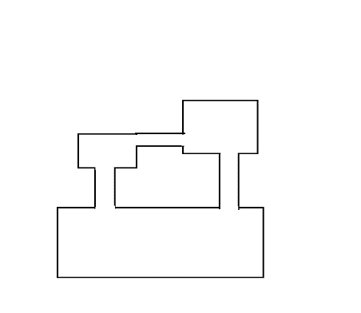 | 1層目
15x10マス
15x5マス

1x5マス
1x9マス

40x15マス

10x10マス
10x5マス
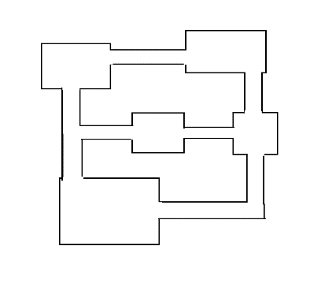 | 2層目

8x8マス
5x5マス

15x10マス

5x15マス
5x5マス
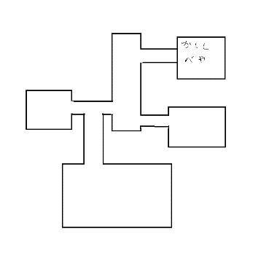 | 3層目 隠し部屋はお供を2匹以上連れていると 入れます。

5x5マス

8x5マス
15x15マス

5x5マス
5x10マス
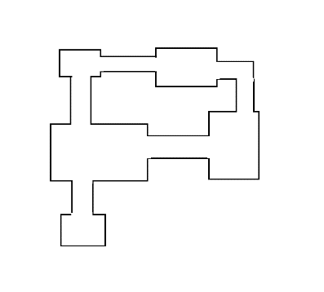 | 4層目

15x12マス
5x12マス

5x5マス

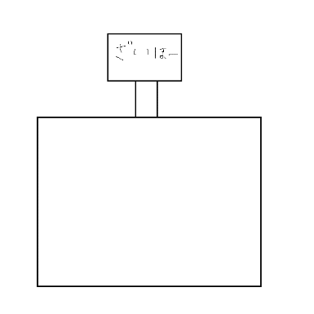 | 5層目はボスとその仲間が 出現するようにしたいです。 ボスを倒すと宝物庫の扉が開きます。
10x5マス
ボスを倒すと
通行可能に。

50x50マス

ゲームオーバー仕様
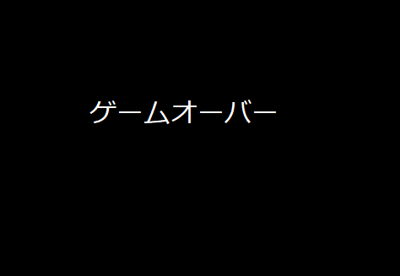

ゲームオーバーの文字も真ん中表示で、背景画像は、黒か赤で桃太郎や鬼の画像を表示させてもよき
文字の色は
白か赤が見やすいと思う。
プレイ終了した時に表示
逆に、ゲームクリアは、鬼退治をした
画面にＧＡＭＥＣＬＥＡＲって入れてほしい
画面 386mm × 290mm

ゲーム導入仕様

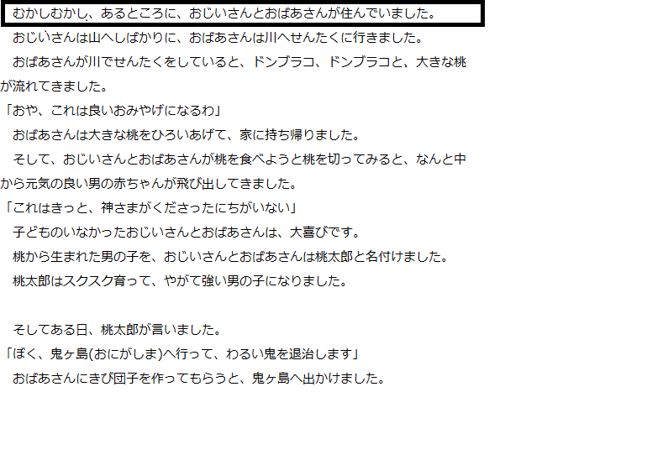

画面切り替えの後 文字は、一列ずつ 表示 386mm × 290mm Enterを押すと次の列

 | 背景は、黒

 |  |  | 画面切り替え

 |  | その後、鬼ヶ島のステージのスタート時点画面に変わり ↓↓ ゲームスタート

主人公ステータス

主人公ステータス

体力 | 技

HP5 | 通常攻撃

タイトル仕様
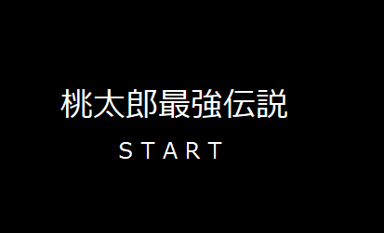

 | タイトル名、中央表示 文字：黒、背景：イラスト 文字は、最初から表示 画面 横386mm ×縦290mm

文字は、イラスト表示

 |  |  | Enterでスタート 画面切り替え
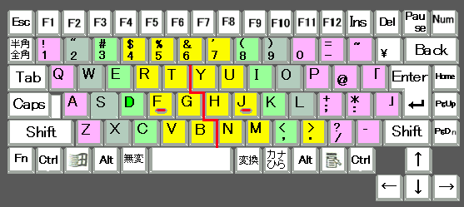

 |  | ここ重要！！ ゲームオーバーも同様

敵
桃太郎最強伝説 敵キャラ

敵キャライメージ

敵の種類

敵
敵
 | 右の図のように基本的に敵キャラは一定のパターン、早く動く、ランダムに動く敵があって、すべて主人公を見つけてきた場合、主人公に近づいてくる。（ただし必要なければ種類を減らしてもよい）

ドドドドッ！！
敵

敵
敵
敵

敵
！
桃

 | 敵は3種類いて見た目は鬼です。赤はすごく早く動いて、青は一定のパターンで動き、黄色はランダムで動きます。（ただし必要なければ種類を減らしてもよい）

敵のダメージ

-1
 | 受けるダメージはすべて一で接触しても攻撃されてもすべて一である。
敵
桃

-1
桃
敵

 | 敵キャラの体力は主人公の一撃で死ぬ。
敵
桃
一撃必殺

敵の移動スピード

敵早い
 | 移動スピードは主人公と同じの1秒と速い0.6秒やつがいる

敵

桃

敵キャラ大きさ

 | 桃太郎と同じ1にする。

桃
敵

敵キャラ攻撃方法

 | 金棒を振り上げて振り下ろすまでが1.3秒。 突進も同様の攻撃方法、攻撃速度。
敵
桃

桃
敵

ボス
桃太郎最強伝説 ボス敵

ボス敵 イメージ

ボス的攻撃方法 | 桃太郎が正面にいる時に攻撃する、距離は関係なく10pixel離れていようが100pixel離れていようがする。 攻撃は巨大な金棒を振るってきたり、突進してきます。 金棒の攻撃速度は一旦1.5秒ほど金棒を振り上げた態勢で止まって、その後0.1秒ほどのものすごいスピードで振り下ろす、範囲は上下なら横に３マス、左右なら縦３マス。 突進は1.3秒ほど突進の姿勢で止まって、0.6秒で直線状に壁まで移動する。（ワープや瞬間移動はしない） 範囲はボスのグラフィック分。 相手が１０秒以上で７マスほど離れていたらそこら辺の岩石をつかんで相手に投げる（遠距離攻撃ばかりで完封されるのを防ぐため）岩石をつかんで投げる体制になるのに1.8秒ほど時間が掛かり、投げた岩石の速度は0.9秒ほど、狙いは桃太郎にずっと狙いをつけ続ける。

ボス
ボス
ボス
ボス

岩
ボス

ボス敵移動

 | 桃太郎を延々と追いかける、移動速度はのろのろと遅く 2秒ほどで３マス動く速度で動く。

ボス
桃

ボス敵耐久
ボス
ＨＰ13
-1
桃
ダメージ覚悟
 | ボス敵の耐久力はダメージ受ける覚悟で連続で攻撃し続けて10秒くらい、ノーダメージだと２５秒くらい。 ＨＰだと１３ぐらい。

ボス
ＨＰ13
ノーダメージ
桃

ボス的大きさ

ボス
 | 大きさとしては3×3＝9マスの大きさです。

桃

ボス敵見た目

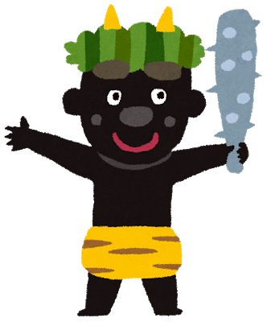 | 黒色で強そうにしてください。

操作
主人公の操作

操作するのは桃太郎 |  | 操作に使うのはキーボード

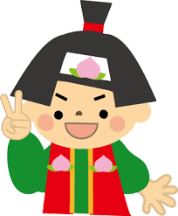 |  | 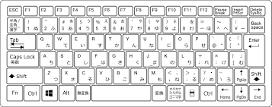

移動方向,回転 |  | 方向キー

 |  | 方向キーの矢印方向にキャラが動く

 |  | 方向キーの矢印方向に、キャラの向きも回転させて動く

移動中の画像
2
1
1
3
 |  |  | 3種類の画像を4つに繋げて使う。

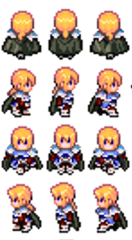

 | 上の図を上下左右(左右は向きを変えるだけ)方向のプレイヤー画像がいるので、、、3(上、下、左右)×3(モーション)の画像を使う

